상품제안서
뉴고급빈티지수첩메모패드 | 상품코드: F04466

 |  |  |  |  |  |  | 02-412-0044 | www.easy1.co.kr
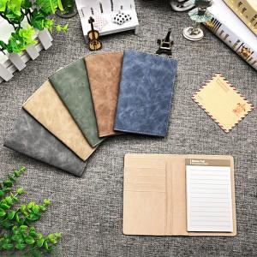

【상세/제작정보】 | 평상시에는 메모패드 여행시 여권지갑

【인쇄/포장옵션】 | 레이저 / 포장지포장

【공급단가】 | 수량 | 50~ | 100~ | 500~ | 1,000~ | 3,000~
*VAT별도 | 단가 | 5,830원 | 5,330원 | 5,120원 | 4,920원 | 4,790원

【상품 URL】 | https://dev.easy1.co.kr:443/src/goods_detail.php?gdno=4466

